Estadísticas
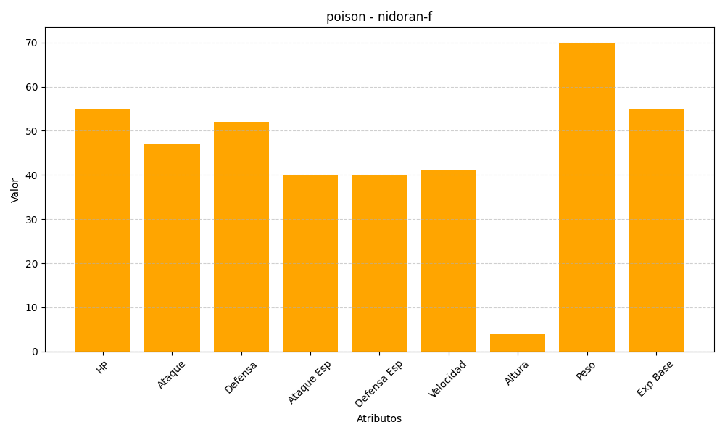
ID | Nombre | Tipo | HP | Ataque | Defensa | Ataque Especial | Defensa Especial | Velocidad | Altura | Peso | Experiencia Base
29 | nidoran-f | poison | 55 | 47 | 52 | 40 | 40 | 41 | 4 | 70 | 55

